記入方法説明
シートへのご記入方法

全列共通事項
・機種依存文字（※）は使用しないようにしてください。 | ※参考）農林水産省「機種依存文字について」 https://www.maff.go.jp/j/use/kisyu_izon.html
・セル内での改行は行われないようご注意ください。
・キーワード検索は、対象テキスト情報にキーワードが含まれているかを判定します。
・キーワード検索対象テキストは、A列「機関・施設名」、E列「住所」、F列「電話番号」、G列「ホームページURL」・H列「紹介文および特記事項」となります。

各列の説明およびご記入時の注意事項

E列「住所」（必須）
機関・施設の住所をご記入ください。 数字・ハイフンは半角をご使用ください。
住所なし・非公開の場合は、全角スペースもしくは「非公開」とご記入ください。
F列「電話番号」（必須）
機関・施設の電話番号をご記入ください。 数字・ハイフンは半角をご使用ください。
電話番号なし・非公開の場合は、全角スペースもしくは「非公開」とご記入ください。
G列「ホームページURL」（任意）
機関・施設のホームページがある場合は、 アドレス（URL）をご記入ください。 半角文字をご使用ください。
ホームページが無い場合は、空欄のままで問題ございません。
H列「紹介文および特記事項」（必須）
機関・施設の概要や紹介文、特記事項をご記入ください。
絵文字の入力は不可となりますのでご注意ください。
文字数の目安は、～全角200文字となります。

A列「機関・施設名」（必須）
機関・施設を正式名称で ご記入ください。

I列以降
何もご記入されないようご注意ください。
B列「地域」（必須）
プルダウンで番号をご選択ください。（複数選択不可）
地域と番号の関係は以下となります。
※電話相談・SNS相談をしている場合や、住所を非公開としている場合などで、「兵庫県全域」の選択を希望される場合は、「11」を選択してください。
11を選択した場合、1～10いずれで検索された場合でも検索結果に表示されます。
C列「機関・施設種別」（必須）
機関・施設の種別番号を半角数字でご記入ください。（複数選択可）
複数の種別を指定される場合は、半角カンマ（,）区切りでご記入ください。
例：依存症専門医療機関と医療機関を指定する場合は「1,2」となります。
種別と番号の関係は以下となります。
※「依存症専門医療機関」は、兵庫県もしくは神戸市に選定されている医療機関のみです。その他の医療機関は「2」を選択してください。
D列「依存種別」（必須）
機関・施設が対応可能な依存の種別番号を半角数字でご記入ください。（複数選択可）
複数の種別を指定される場合は、半角カンマ（,）区切りでご記入ください。
例：薬物とギャンブルを指定する場合は「3,4」となります。
種別と番号の関係は以下となります。
※「1（依存症全般）」を選択した場合、1～6いずれで検索された場合でも検索結果に表示されます。

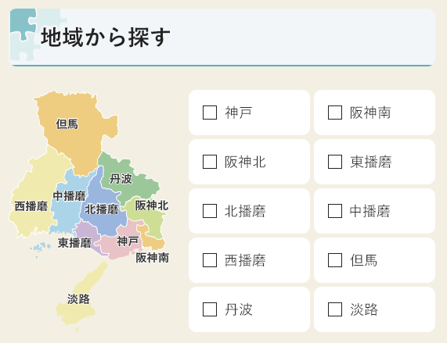
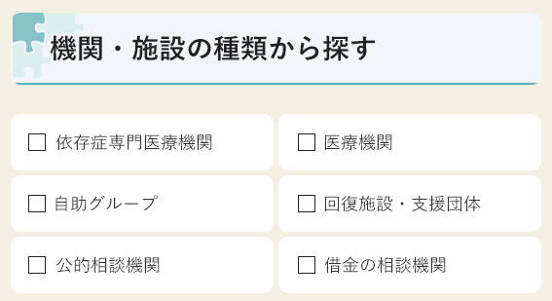
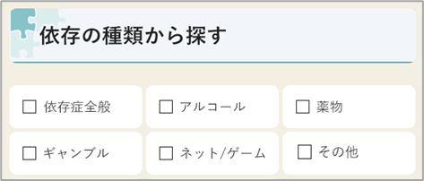

1
3
5
7
9
2
4
6
8
10
1
3
5
2
4
6
1
4
2
5
3
6

